DETALLE1
DETALLE FOTOGRAMAS |  | 4 minutos |  | x5 | 20 minutos |  | x72 | 1440 | minutos | (24 horas)
1 | captura de video | 240 | segundos |  | 1200 | segundos |  | 86400 | segundos
 | fotogramas obtenidos | 5340 | frames |  | 26700 | frames |  | 1922400 | frames
16 RAM, 2 CORES | Tiempo de ejecución:
 | Generación de frames (7 min, 23s) | 443 | segundos |  | 2215 | segundos |  | 159480 | segundos
 | Predicción de frames (38 min, 30s) | 2310 | segundos |  | 11550 | segundos |  | 831600 | segundos
 |  | 2753 | segundos |  | 13765 | segundos |  | 991080 | segundos

 |  | 45.9 | minutos |  | 229.4 | minutos |  | 16518.0 | minutos
 |  | 0.76 | horas |  | 3.82 | horas |  | 275.30 | horas
 |  |  |  |  |  |  |  | 11.47 | días

 | frames obtenidos x segundo | 22.25 | frames |  | 22.25 | fotogramas |  | 22.25 | fotogramas
 | tiempo ejecución 1s de video/ 22 frames | 11.47 | segundos |  |  | segundos

 | 12 segundos de proceso por cada segundo de video (considerando 22 frames por segundo)

DETALLE VIDEO | captura de video (1 descarga) | 20 | minutos | 1200 | segundos
 | peso de video | 800 | mgb

 | captura de video (24 horas) | 1440 | minutos | 86400 | segundos
 | peso de video | 57600 | mgb
 |  | 57.6 | GB

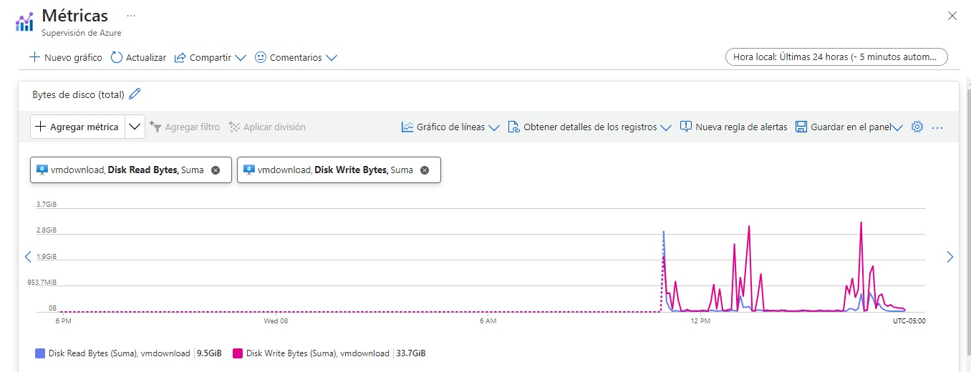
 |  | 2 semanas | anotaciones/ mas videos
 |  | 3 semana | entrenamiento
 |  | 4 semana | testeo

